КП

 |  |  |  | ООО «Торговый дом «АНМАКС» |  |  |  | Tел. / факс: +7 (495) 787-24-05
 |  |  |  | г. Москва, Зеленоград, |  |  |  | email: info@anmaks.ru
 |  |  |  | проезд № 4807, д. 1, стр. 1 |  |  |  | www.anmaks.ru

 |  |  | КОММЕРЧЕСКОЕ ПРЕДЛОЖЕНИЕ
 |  |  | № 2095 от 05.12.2024

 |  |  | Заказчик |  |  | ИП Родина Екатерина Сергеевна
 |  |  | Контактное лицо |  |  | Отдел снабжения
 |  |  | Телефон |  |  | 7 (967) 282-39-23
 |  |  | e-mail |  |  | office_199@mail.ru
 |  |  | Номер извещения на ЭТП |  |  | 0848300047224001011

Здравствуйте!
Предлагаем рассмотреть приобретение следующих товаров, для закупки №0848300047224001011 Выполнение работ по водоотведению с проезжей части внутриквартального проезда по адресу: Московская обл., г. Красногорск, ул. Школьная, д. 1-4, победителем которой вы являетесь:

№ п/п | Наименование |  |  |  | Единица измерения |  | Кол-во | Цена | Сумма
1 | Лотки бетонные водоотводные DN300 H455 Е600 |  |  |  | шт |  | 274 | 3 750,00 | 1 027 500,00
2 | Решетка чугунная щелевая 750х400х27 |  |  |  | шт |  | 365 | 5 900,00 | 2 153 500,00
 |  |  |  |  |  | Итого: |  |  | 3 181 000,00
 |  |  |  |  |  | В т.ч. НДС (20%): |  |  | 636 200,00
Цены указаны в рублях с учетом НДС.

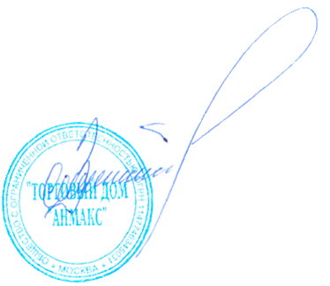
 | Условия оплаты: | по согласованию сторон
 | Срок изготовления: | 10-15 раб. дней
 | Условия отгрузки: | доставка до объекта Заказчика Московская обл., г.Красногорск

Генеральный директор ООО "ТД "АНМАКС" |  |  |  |  |  |  |  | С.И. Зелизко

Исполнитель:
Артем Гуц
+7 (495) 489-25-25 (доб. 103)
+7 (916)259-42-00
a.guts@anmaks.ru
www.anmaks.ru

